05-02_70单_66207825
刘爽 | 17621493854 | 6929403899248186444 | 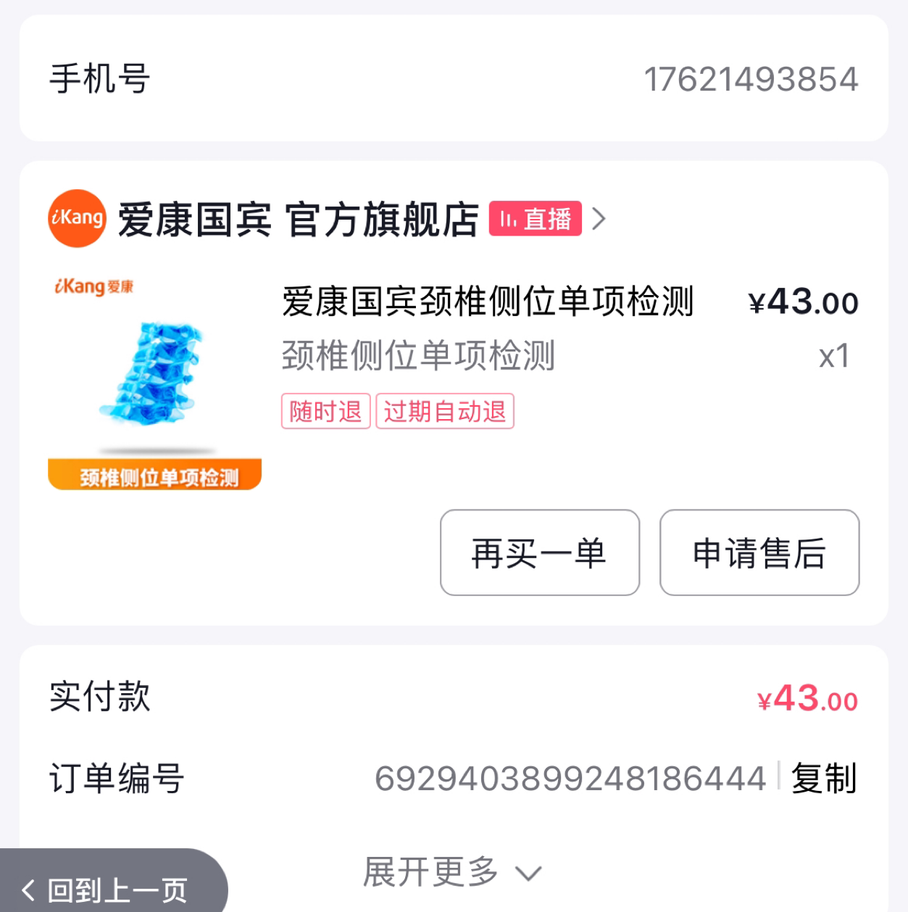 43
耿耿 | 15684230905 | 6929384009473988578 | 43 | 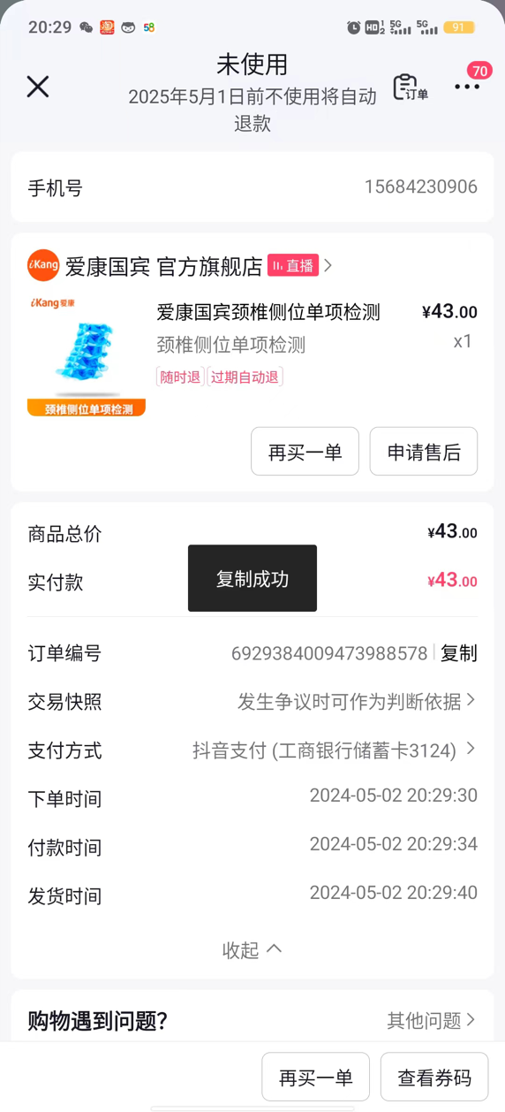
赵丽丽 | 15515205377 | 6929408181331695341 | 43 | 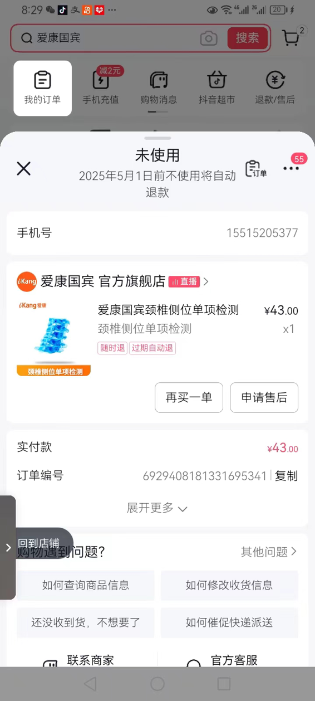
李娟 | 18391872215 | 6929388592295843686 | 43 | 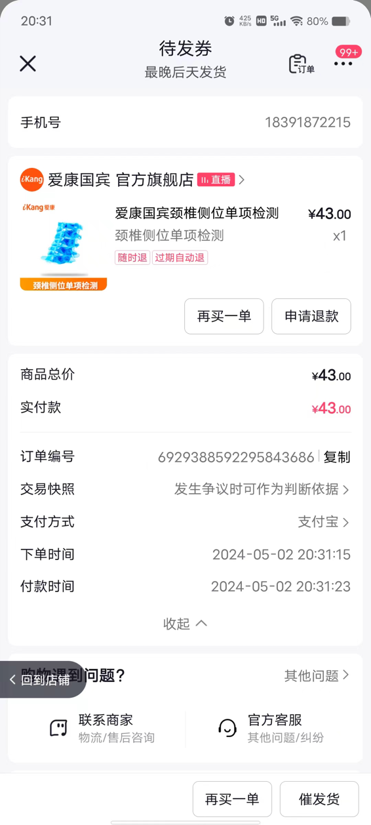
陆晓琼 | 18261131561 | 6929392915406263856 | 43 | 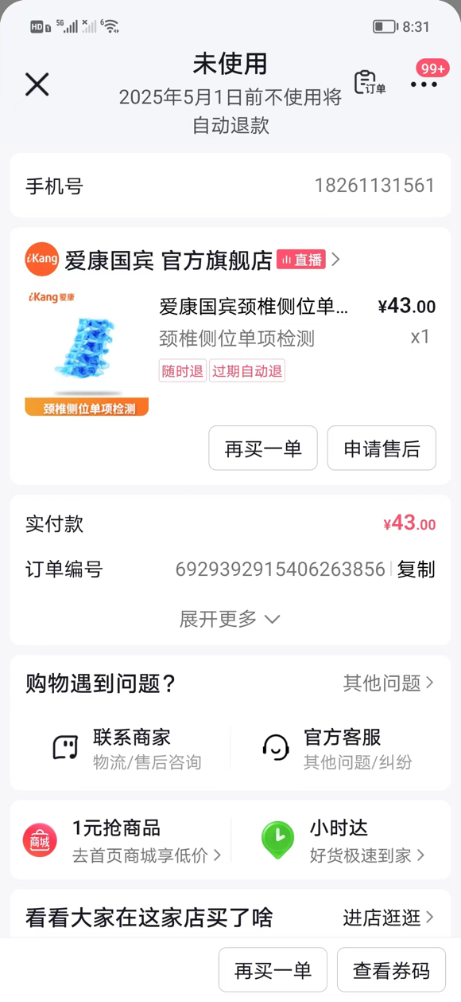
黄雪莲 | 18505640561 | 6929390802187392988 | 43 | 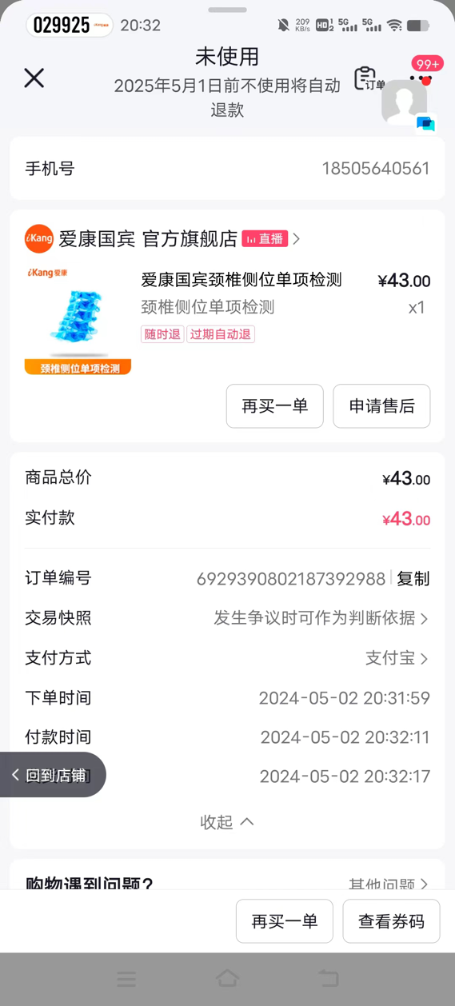
陶志芬 | 15979027071 | 6929390732803512000 | 43 | 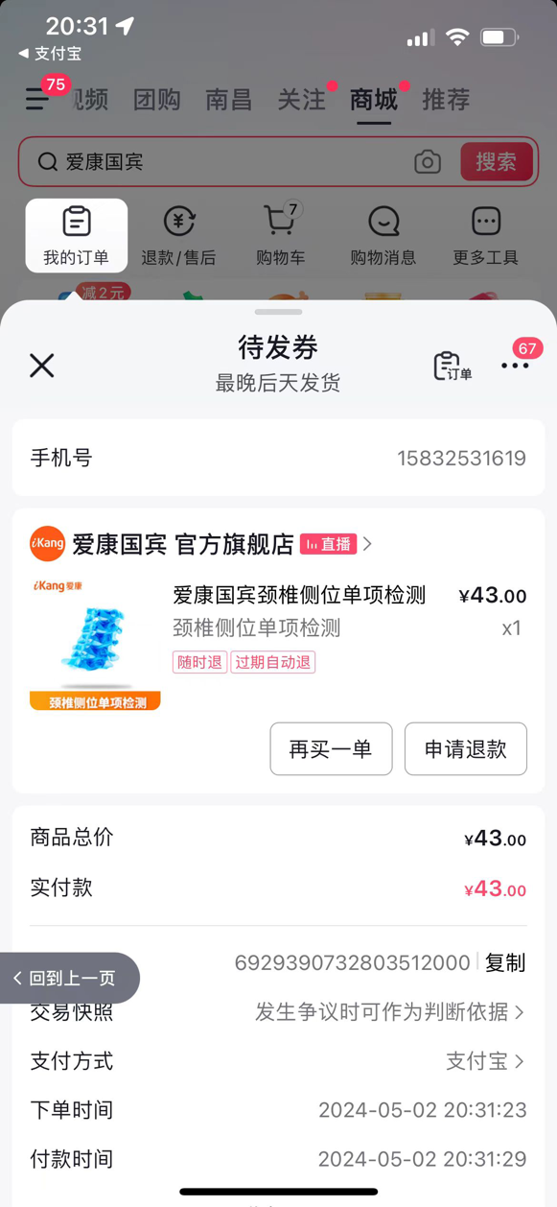
贾龚 | 13004581975 | 6929392929788728875 | 43 | 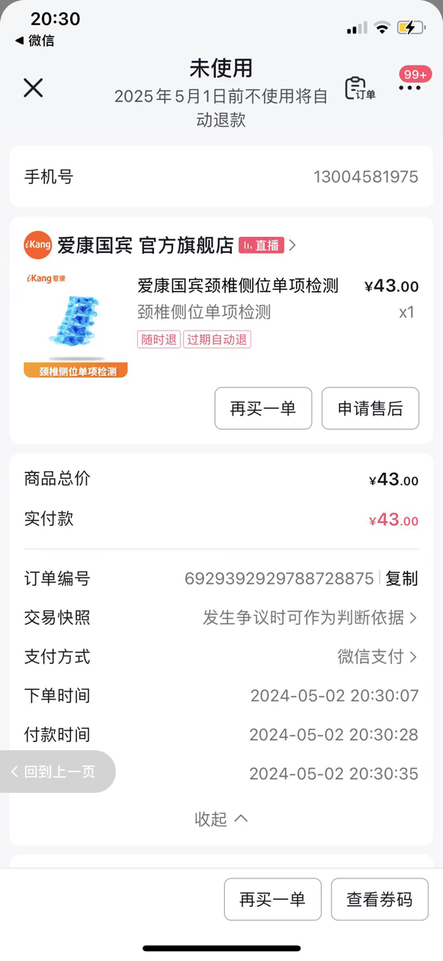
何琴 | 16673166587 | 6929405869894145321 | 43 | 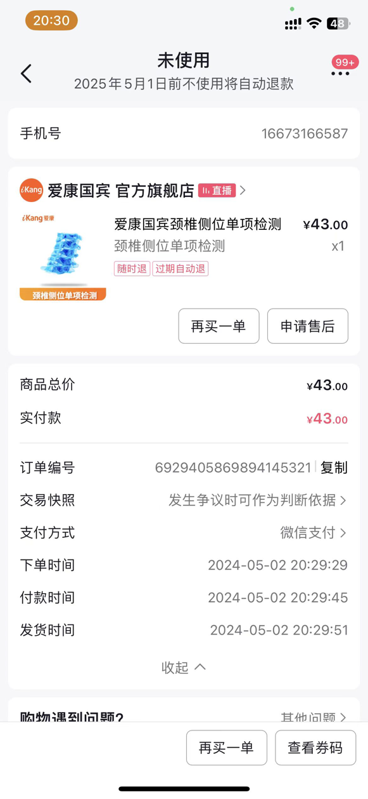
黄韵玲 | 18026749938 | 6929395096022488794 | 43 | 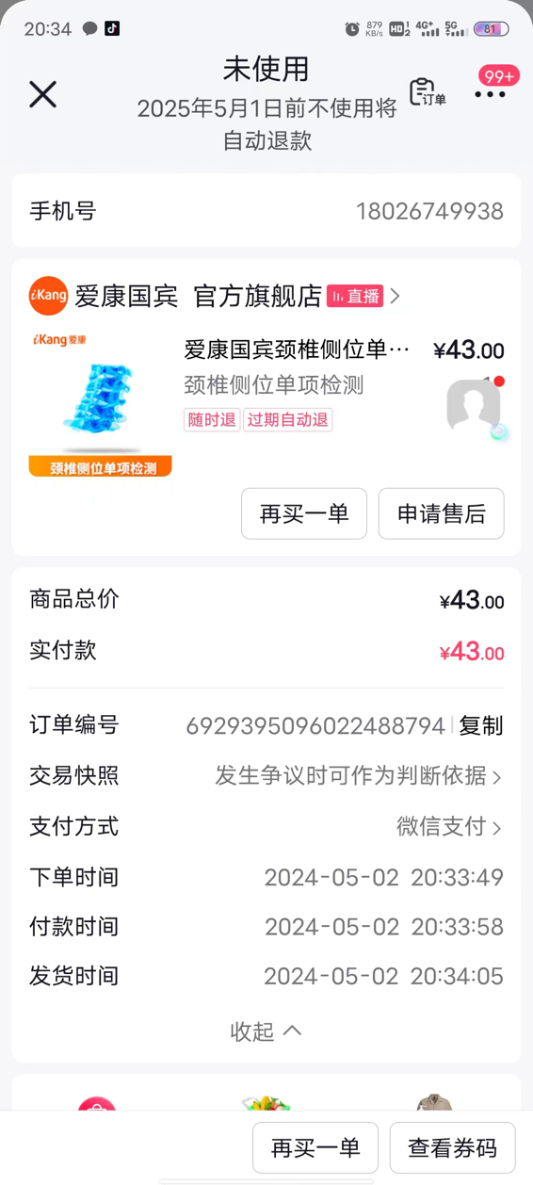
孟利 | 13611557425 | 6929388590635488933 | 43 | 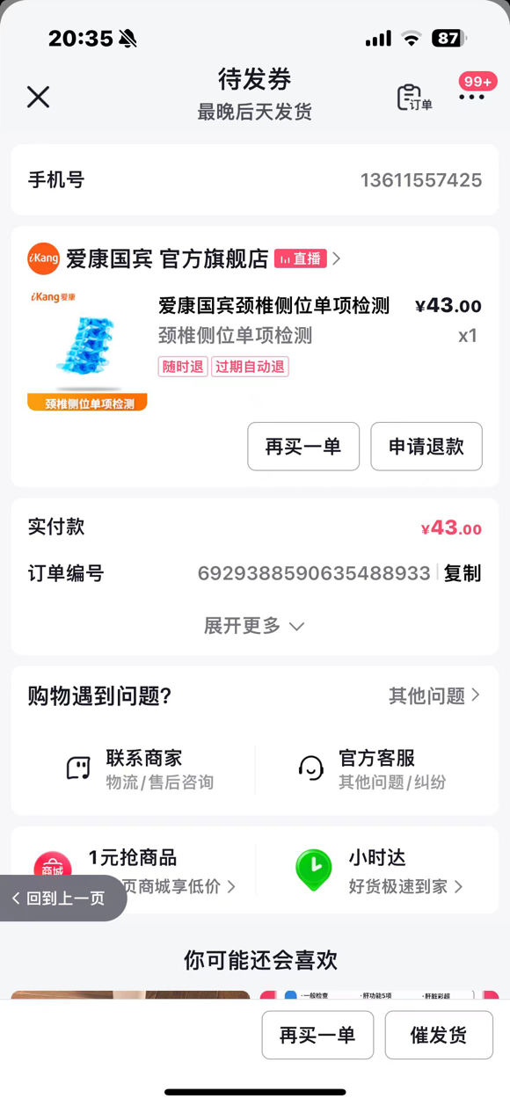
成成 | 18382592591 | 6929377105417606206 | 43 | 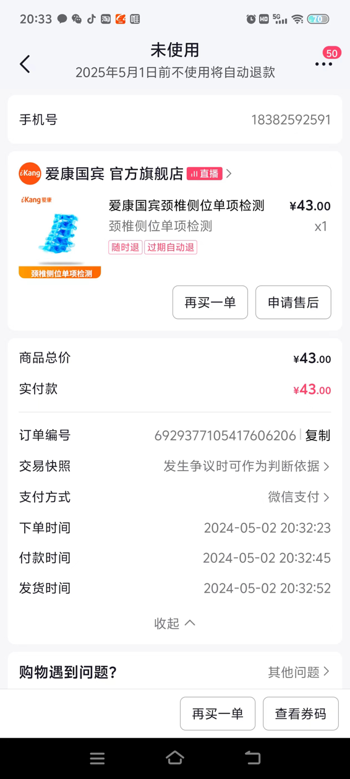
王永良 | 15283809263 | 6929403919863191222 | 43 | 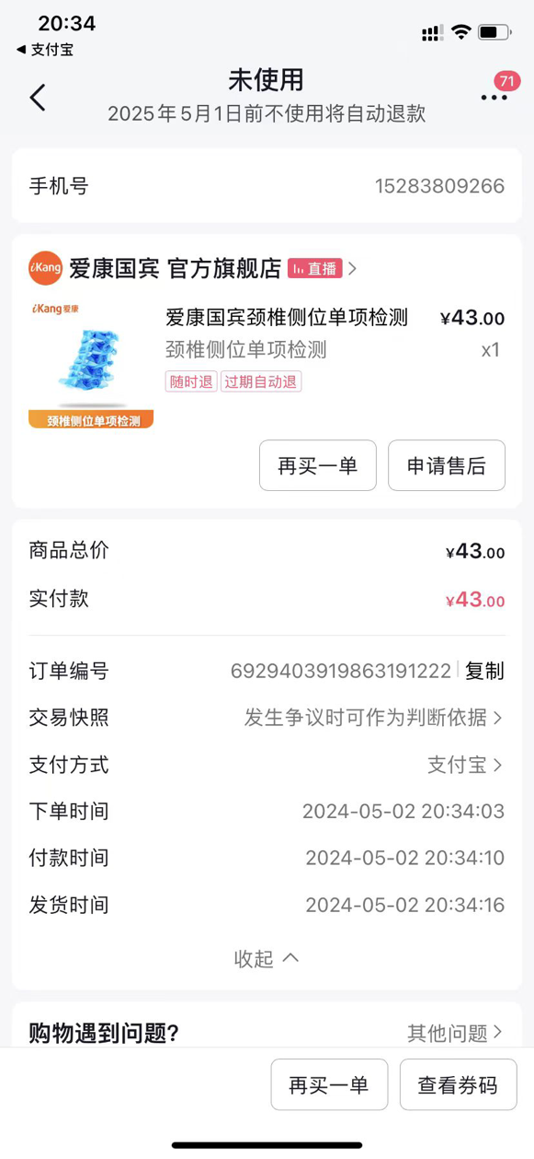
无邪 | 18228678611 | 6929384004617704737 | 43 | 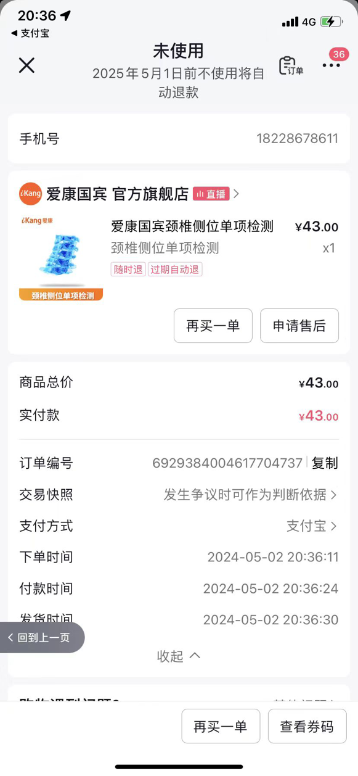
丹颖 | 13750414198 | 6929401593191928945 | 43 | 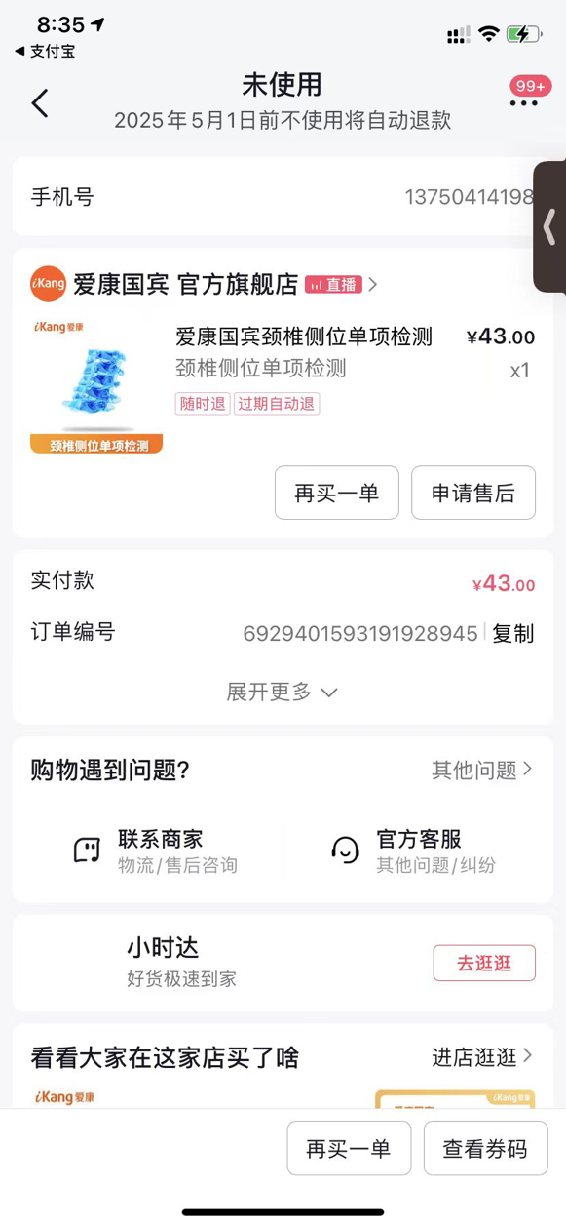
丁丁 | 18803813660 | 6929395146416592516 | 43 | 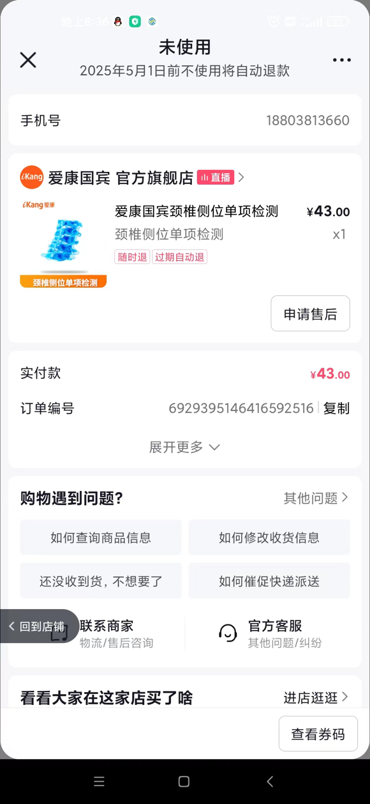
文文 | 15200037889 | 6929395167295182431 | 43 | 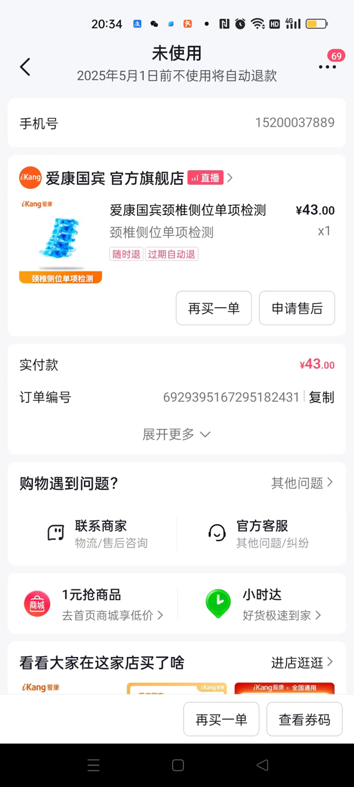
何娟 | 18060537025 | 6929384014746490132 | 43 | 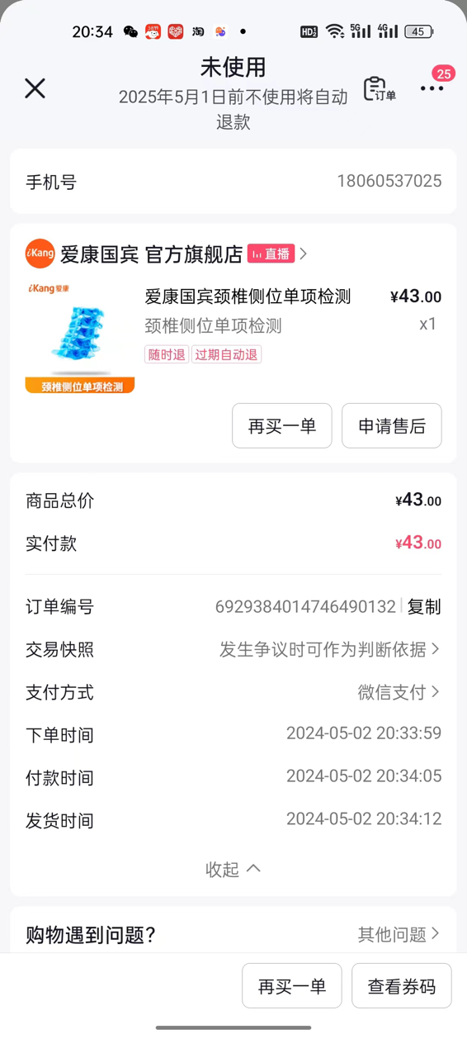
欣欣 | 17625240328 | 6929403877121398240 | 43 | 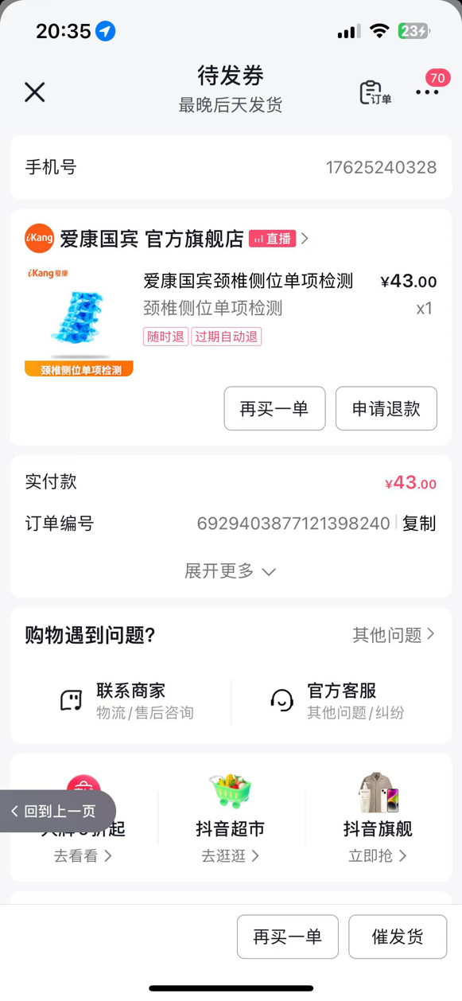
毛珍 | 18273628705 | 6929381898949367232 | 43 | 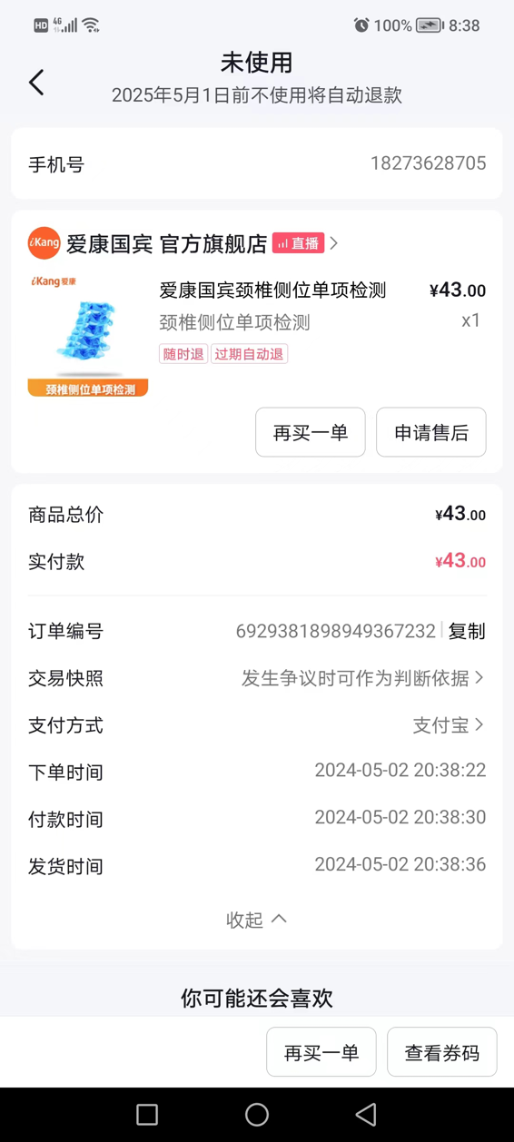
王炎冰 | 13438242659 | 6929401641292534895 | 43 | 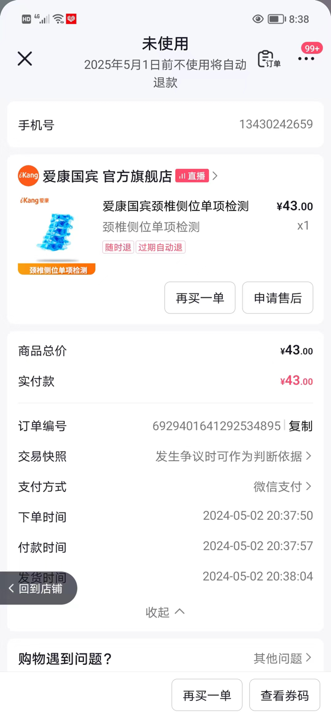
刘亚楠 | 15804962497 | 6929377140681938833 | 43 | 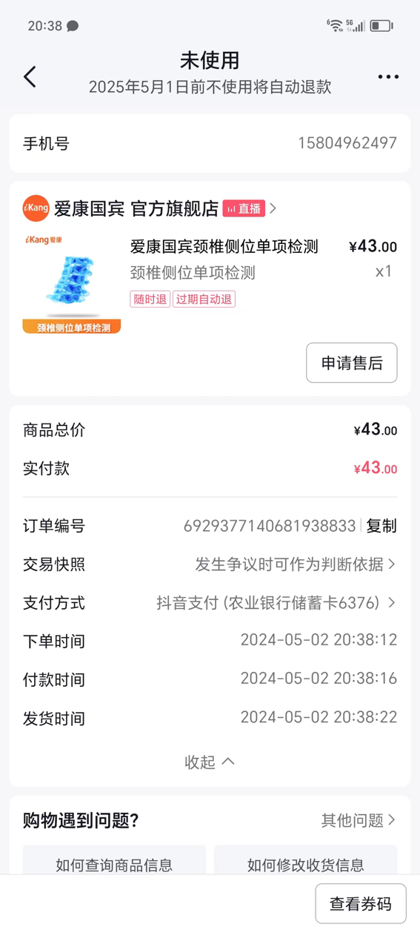
宋颂 | 13224385231 | 6929384002065667290 | 43 | 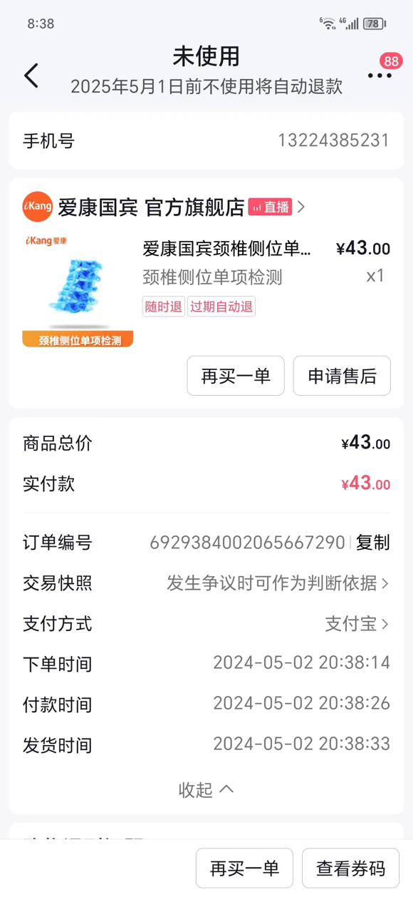
陈东芳 | 15574370038 | 6929390758008788524 | 43 | 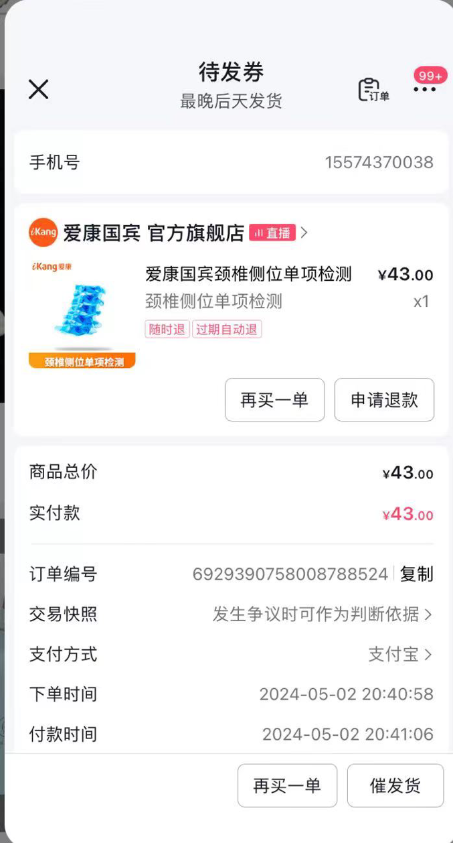
张婷婷 | 18804078871 | 6929384077271308021 | 43 | 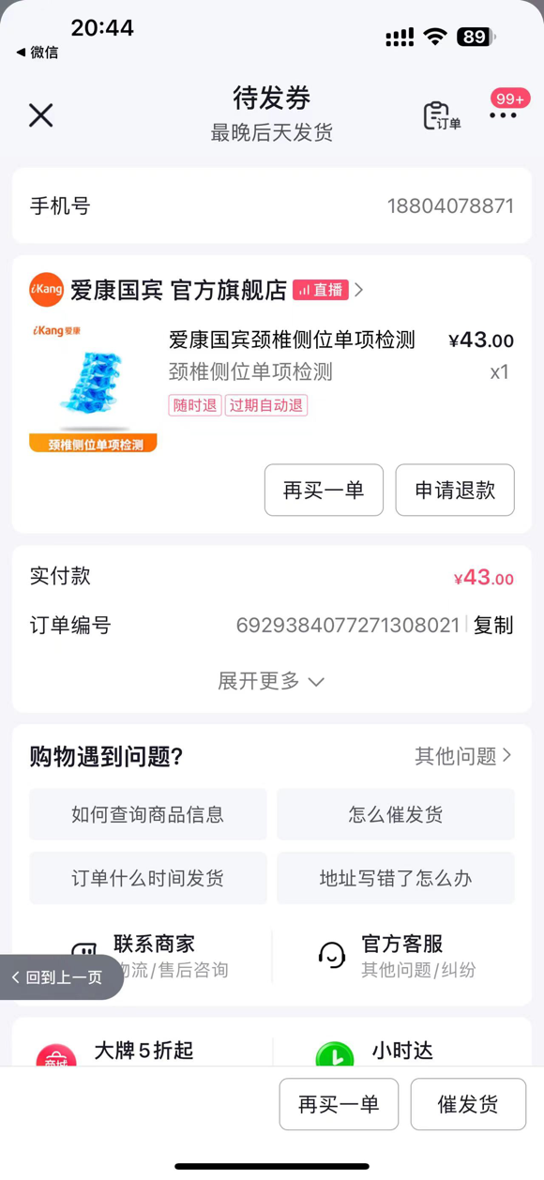
刘立萍 | 13992776861 | 6929388538432001273 | 43 | 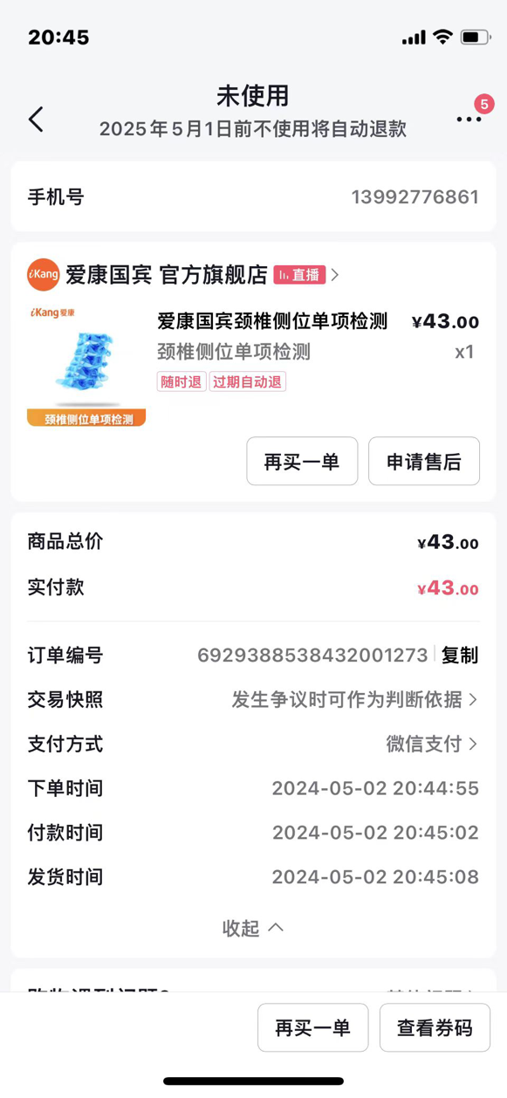
小董 | 18274608614 | 6929392873299646392 | 43 | 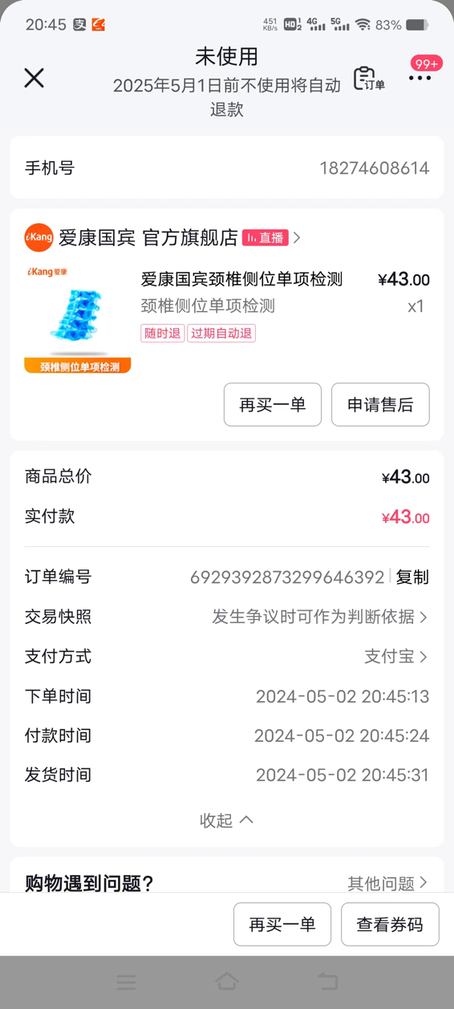
美辰 | 18879210113 | 6929405747194369932 | 43 | 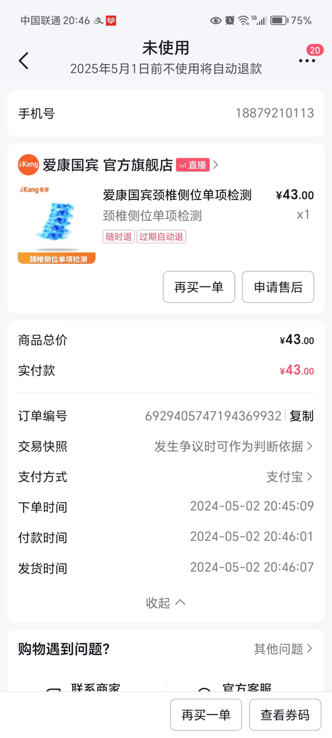
揣红利 | 15097884019 | 6929403928835396811 | 43 | 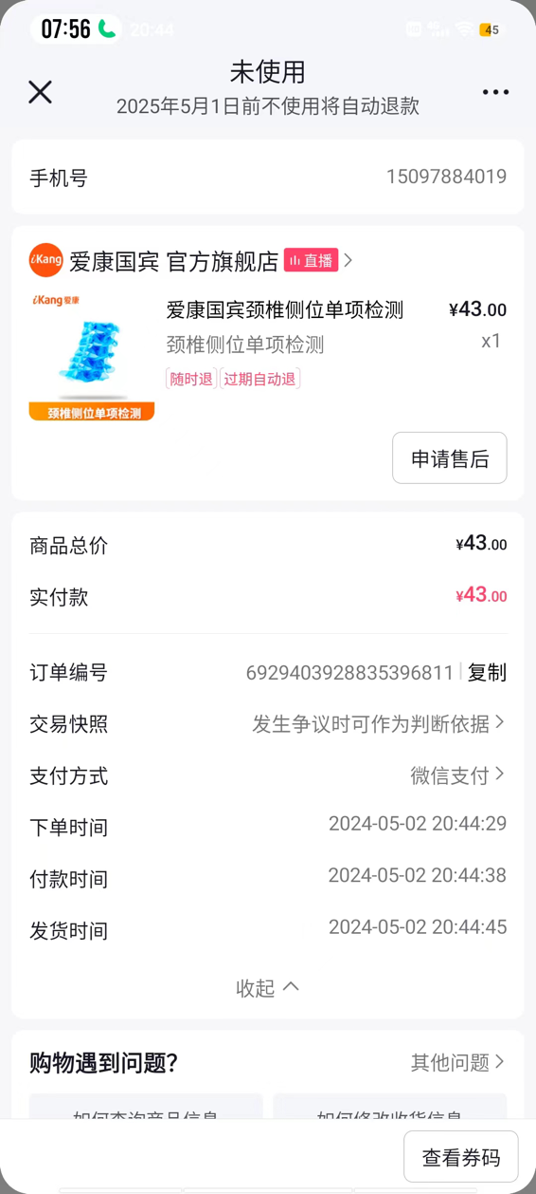
张艳丽 | 15513832323 | 6929395135597844001 | 43 | 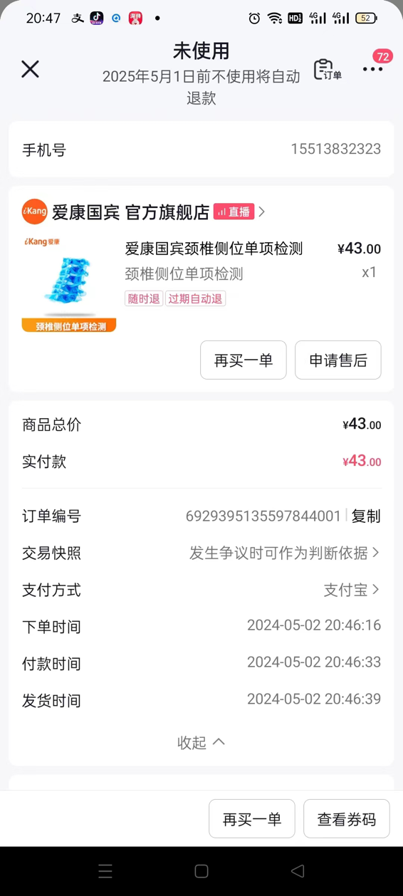
丰希娟 | 14704640282 | 6929384024941270047 | 43 | 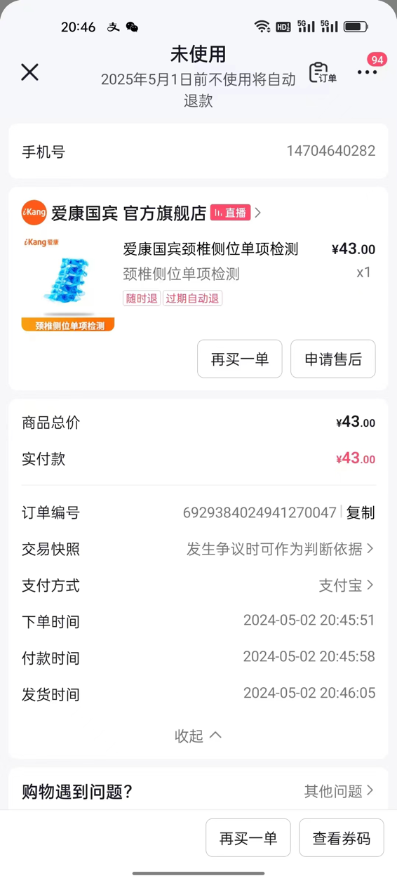
陈观婵 | 18476732821 | 6929381916167771341 | 43 | 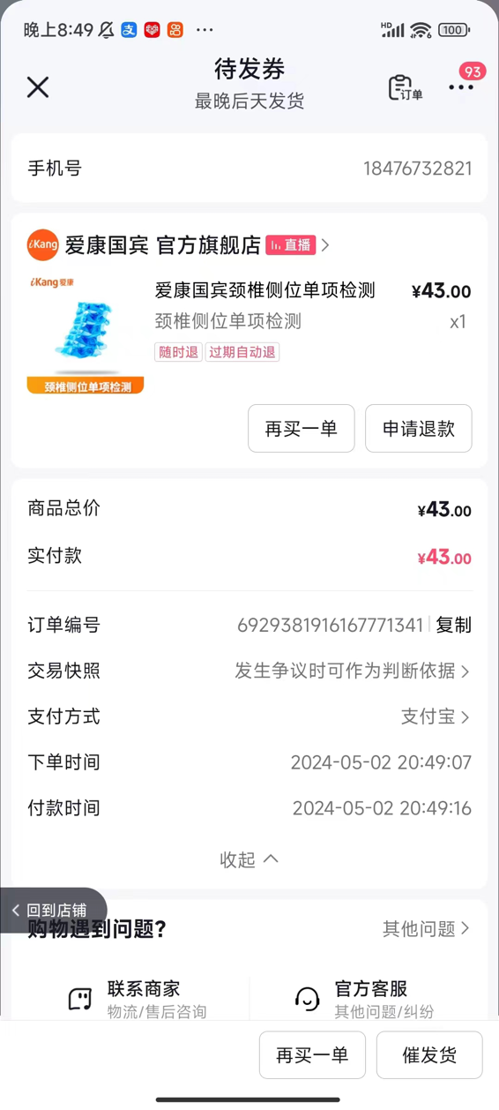
郑淑萍 | 13960522635 | 6929399610040719075 | 43 | 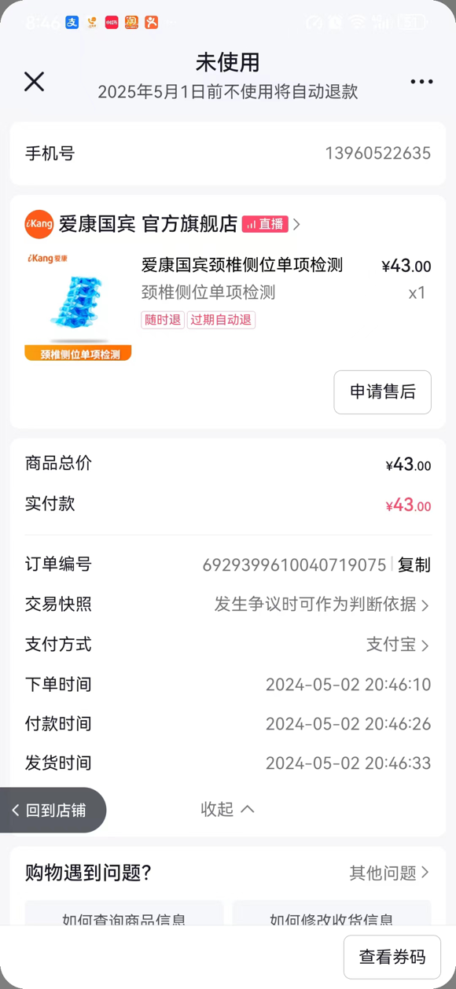
马小敏 | 15233400109 | 6929386219741779481 | 43 | 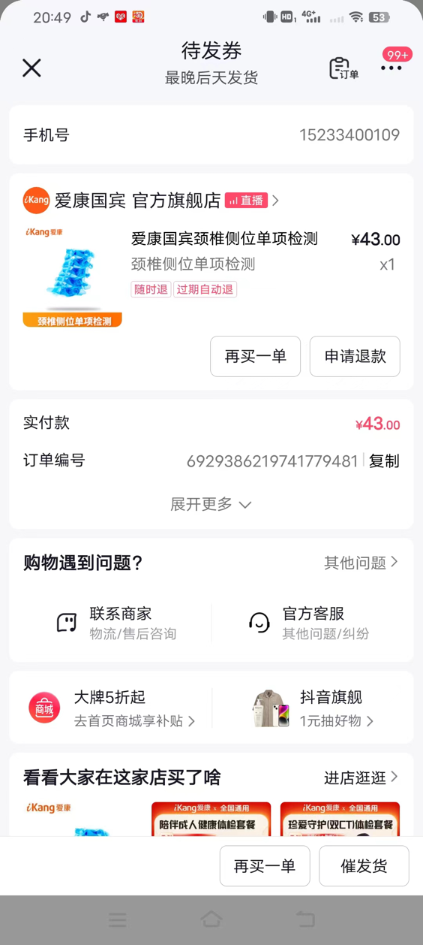
郭秋平 | 15441989831 | 6929390747628541147 | 43 | 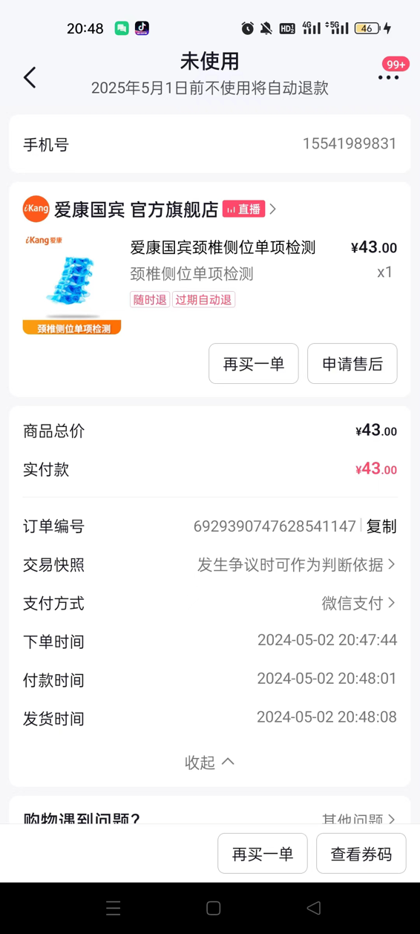
江红 | 15240337688 | 6929377183182558596 | 43 | 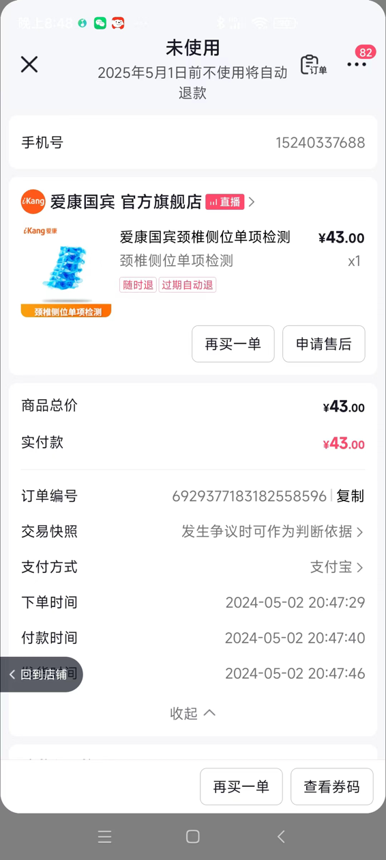
张秋红 | 19186814621 | 692940392100384509 | 43 | 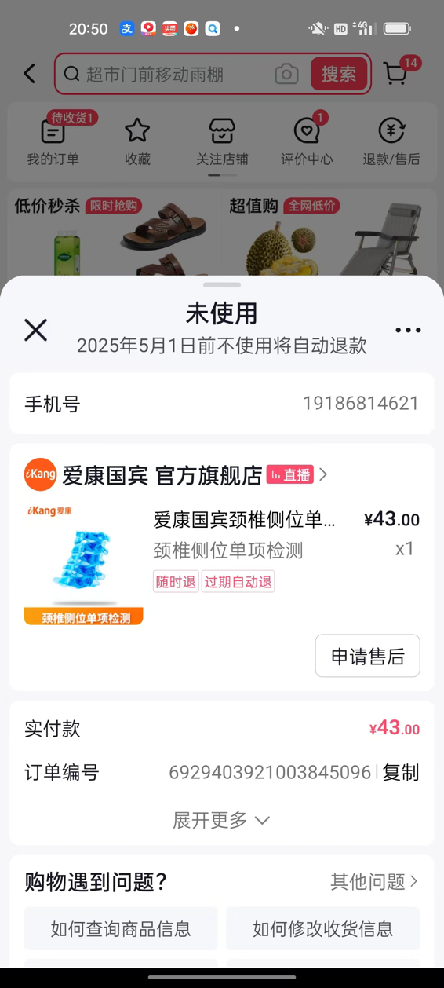
郭芙蓉 | 13940114300 | 6929403861799540034 | 43 | 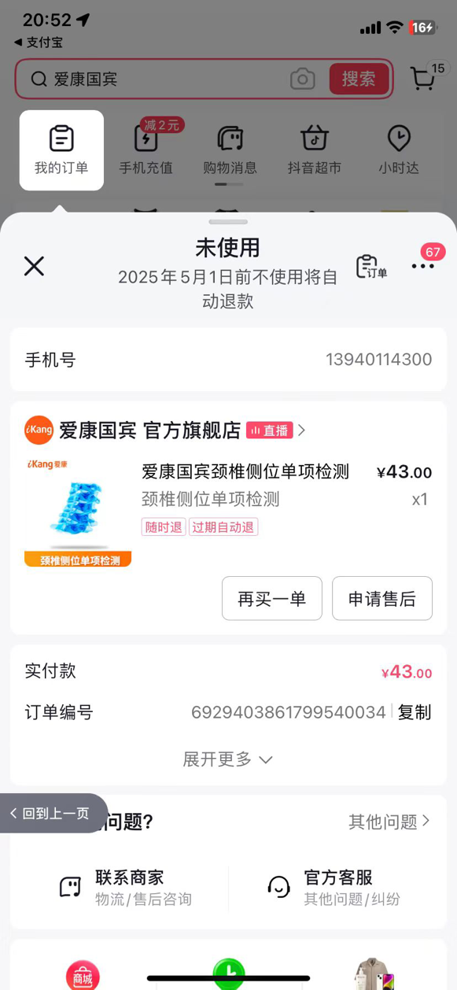
曹勇 | 13610857007 | 6929399605213992077 | 43 | 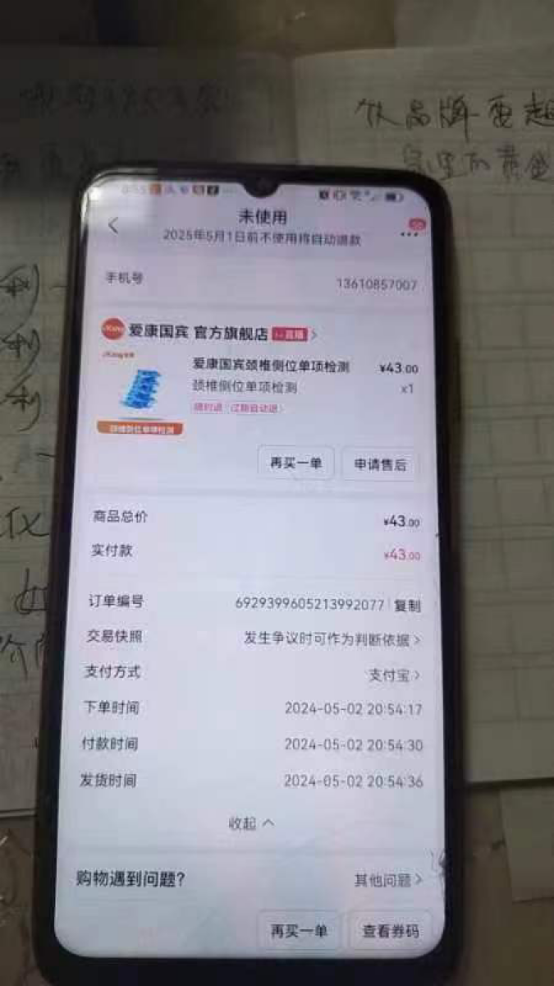
邓晓洁 | 13537160784 | 6929408137021887585 | 43 | 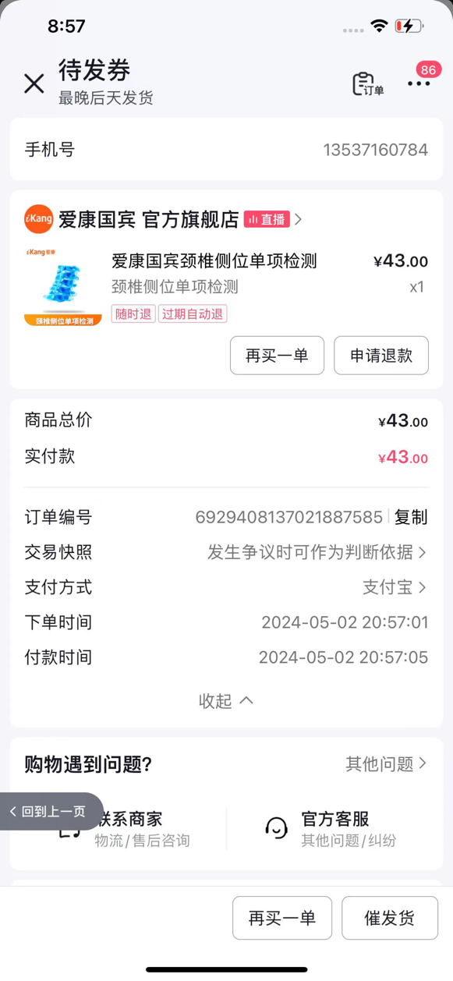
小人物 | 13583996888 | 6929392998336239401 | 43 | 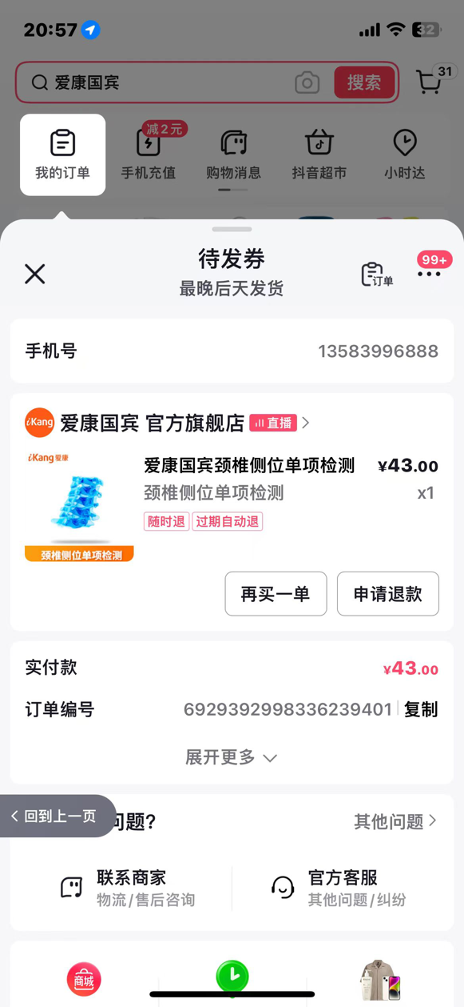
王小刚 | 17301360830 | 6929388550218323433 | 43 | 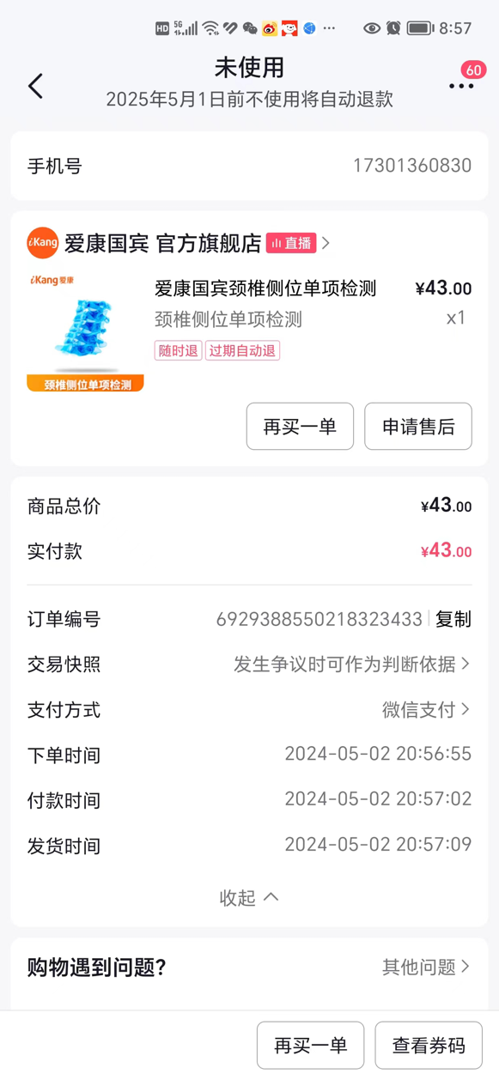
小盛 | 13256926206 | 6929399615725377303 | 43 | 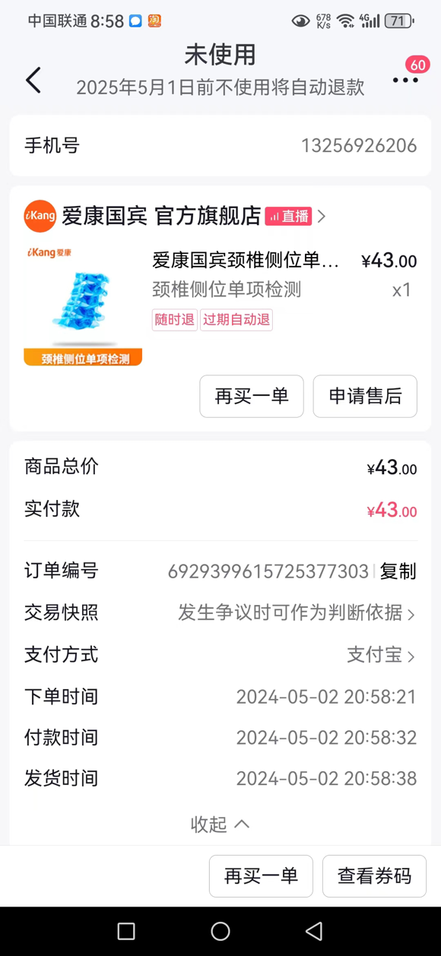
卡卡 | 13413572562 | 6929381920165336585 | 43 | 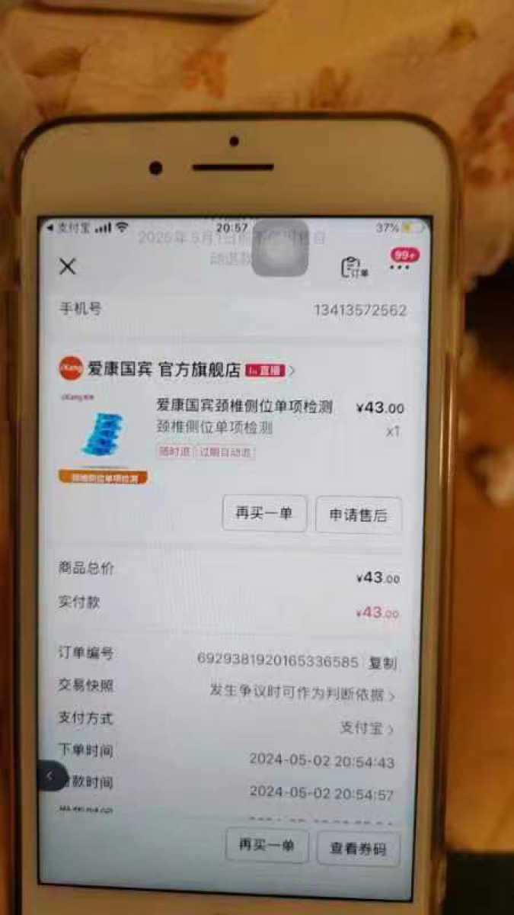
杨雪 | 18635335950 | 6929381856687232327 | 43 | 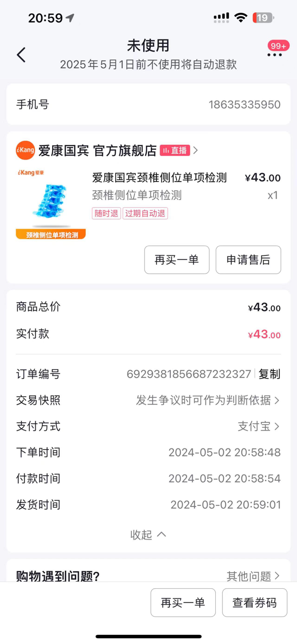
张晓 | 16627817548 | 6929408201715357080 | 43 | 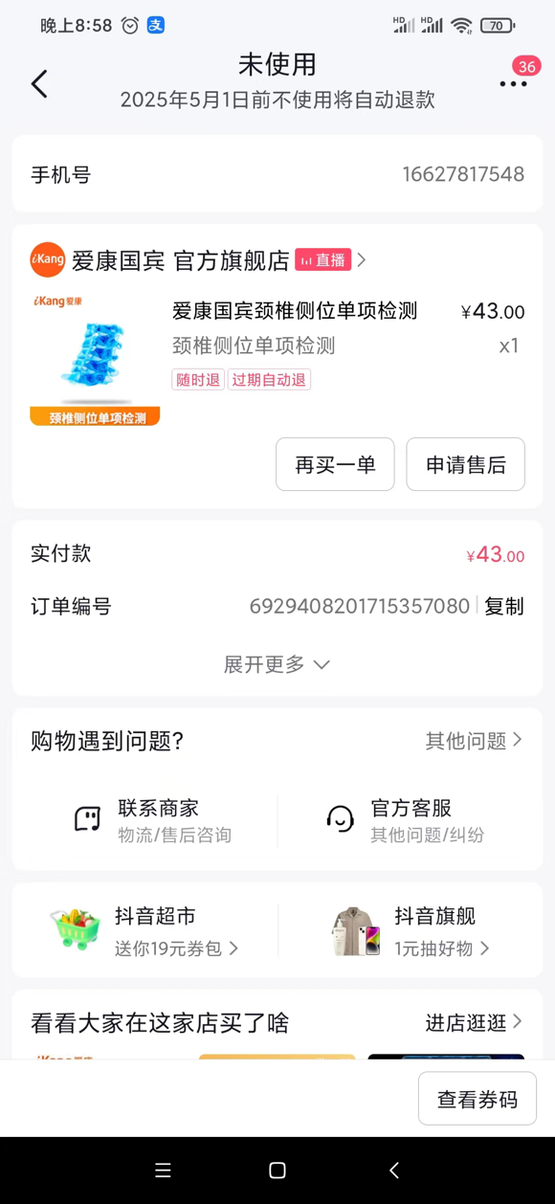
王威 | 15146460874 | 6929390812642809081 | 43 | 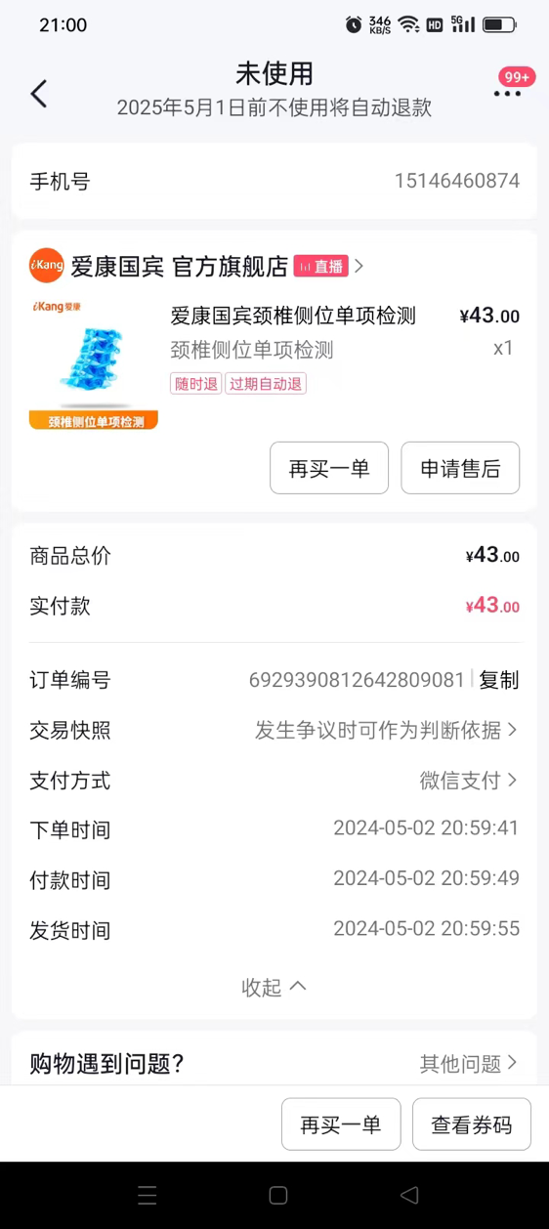
蒋春凤 | 17323222415 | 6929395234461979729 | 43 | 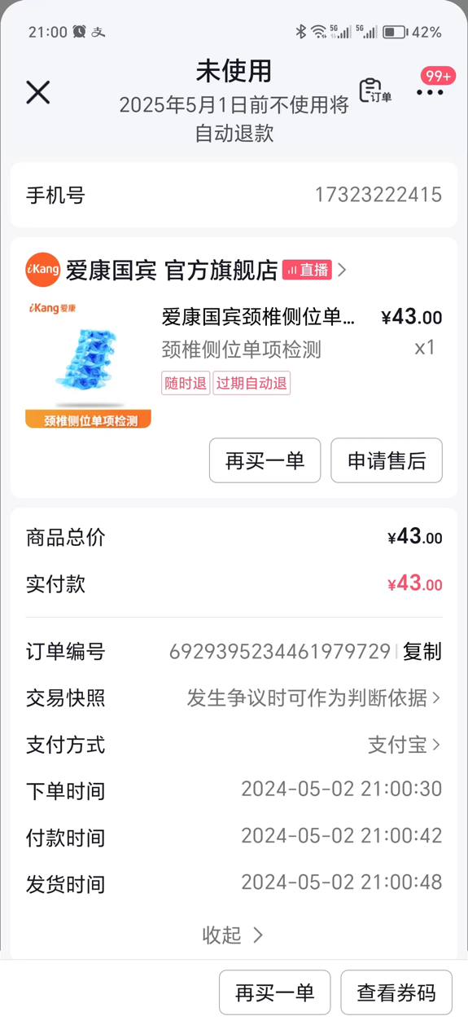
王惠贤 | 13663583738 | 6929379505790457130 | 43 | 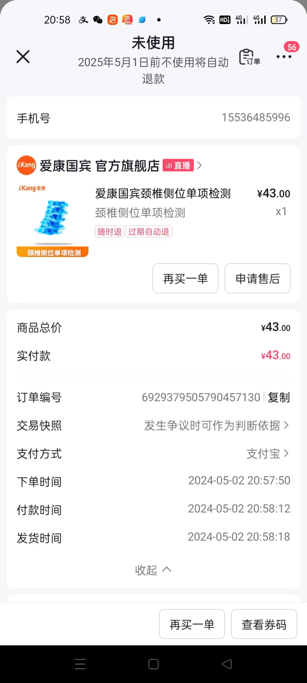
丁圆 | 15109899948 | 6929401719568143732 | 43 | 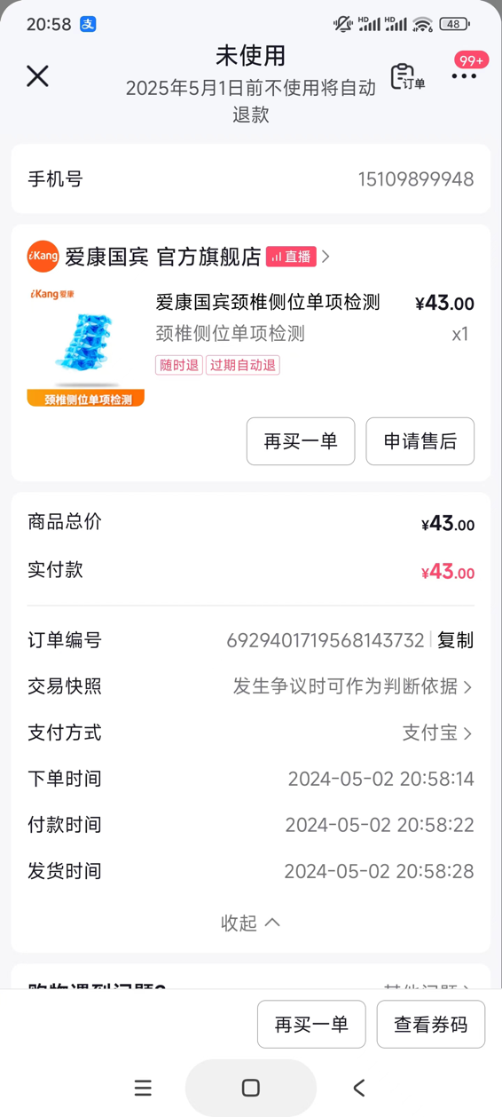
张瑜 | 15035118832 | 6929399648595351072 | 43
黄丽玉 | 13860078071 | 6929395157937624162 | 43
王雪琴 | 15868071767 | 6929397328535622825 | 43
李前燕 | 13881445564 | 6929401631256418219 | 43
苏苏 | 15106058461 | 6929397367426323786 | 43
曾小玲 | 18576759434 | 6929377196706239533 | 43
姜东婷 | 15931378613 | 6929405849961830316 | 43
石雪亭 | 15069719804 | 6929388597740246642 | 43
阳喜兰 | 15571620550 | 6929377233619982239 | 43
冰淇淋 | 13142255924 | 6929401717040748030 | 43
燕 | 13078248993 | 6929386258746840562 | 43
王文艳 | 13453143380 | 6929379536557904992 | 43
李阳 | 15234887484 | 6929381900594517825 | 43
金夏平 | 15267111992 | 6929377218746324197 | 43
莫染 | 15806523521 | 6929377254242784391 | 43
乔荣 | 13355451998 | 6929390834650322726 | 43
张慧 | 15721635450 | 6929384132902000432 | 43
王立红 | 18034436612 | 6929408126549038110 | 43
陈云 | 13535300331 | 6929379517055505449 | 43
卢芳 | 18355010910 | 6929406028826220437 | 43
 |  | 小计 | 3010
 |  | 刷单费 | 350
 |  | 一共 | 3360

